Sheet2
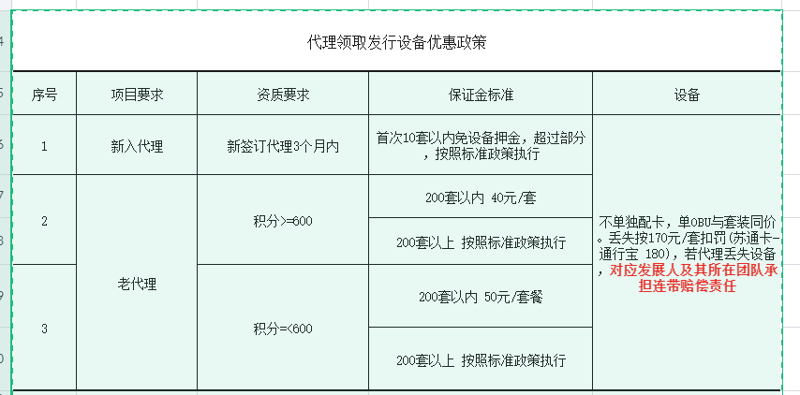

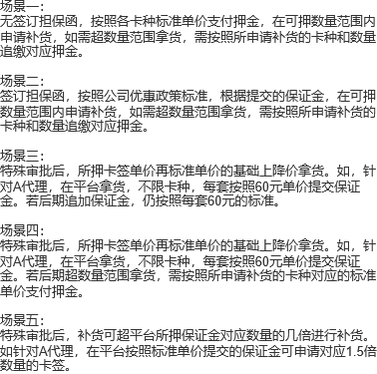
是否特殊审批 | 担保函 | 新老代理 | 积分 | 申领卡签套数 | 安徽卡 | 浙通卡 | 苏通卡-通行宝 | 苏通卡-工行 | 通渝卡 | 招商卡 | 八桂行卡 | 保证金膨胀

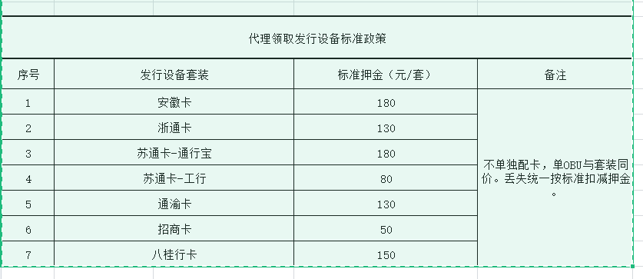
否 | 无 | / | / | / | 180元/套 | 130元/套 | 180元/套 | 80元/套 | 130元/套 | 50元/套 | 150元/套 | /
否 | 有 | 新代理 | / | <=10 | 0元/套 |  |  |  |  |  |  | /
 |  |  |  | >10 | 180元/套 | 130元/套 | 180元/套 | 80元/套 | 130元/套 | 50元/套 | 150元/套 | /
 |  | 老代理 | >=600 | <=200 | 40元/套 |  |  |  |  |  |  | /
 |  |  |  | >200 | 180元/套 | 130元/套 | 180元/套 | 80元/套 | 130元/套 | 50元/套 | 150元/套 | /
 |  |  | <600 | <=200 | 50元/套 |  |  |  |  |  |  | /
 |  |  |  | >200 | 180元/套 | 130元/套 | 180元/套 | 80元/套 | 130元/套 | 50元/套 | 150元/套 | /
是 | / | / | / | / | 60元/套 |  |  |  |  |  |  | /
是 | / | / | / | <=200 | 60元/套 |  |  |  |  |  |  | /
 | / | / | / | >200 | 180元/套 | 130元/套 | 180元/套 | 80元/套 | 130元/套 | 50元/套 | 150元/套 | /
是 | / | / | / | / | 180元/套 | 130元/套 | 180元/套 | 80元/套 | 130元/套 | 50元/套 | 150元/套 | 1.5倍

 | 1、注册为代理成功后，已发卡数=0，首次申领设备； 2、注册为代理成功后，已发卡数>=1，首次申领设备： 从第一张卡发行成功之日算起，往后推算3个月（非自然月），申请领取设备日期与首张卡片发行日期间隔在3个月内的为新代理，否则为老代理。 如：代理A首张卡发行时间在2021-03-15 15:55:07，在2021-06-15 15:55:07之前首次申领设备的，为新代理。

